界面&功能
宝石镶嵌 |  |  |  |  | 功能规则

 | 功能入口 |  |  |  |  |  | 宝石镶嵌 相关功能规则
 |  |  |  |  |  | 1.基本规则
 |  |  |  |  |  | ▶ | 基础的装备镶嵌宝石功能，进一步提升装备属性
 |  |  |  |  |  | ▶ | 每个装备位置有5个宝石孔位（暂定），前3个默认解锁，后2个花费元宝解锁，价格依次递增
 |  |  |  |  |  | ▶ | 一件装备只能装备1个同色宝石，最多装备5个不同色的宝石
 |  |  |  |  |  | ▶ | 宝石镶嵌于装备位，镶嵌部位需穿戴装备，宝石属性才会生效，替换装备后宝石属性依旧生效
 |  |  |  |  |  | ▶ | 宝石主要种类：加生命上限、加内力上限、加攻击伤害、加内功伤害、加物防魔防
 |  |  |  |  |  | ▶ | 有一键镶嵌选项，使用后默认替换当前宝石背包中等级最高的宝石
 | 1.主界面点击【锻造】图标进入 |  |  |  |  | ▶ | 强化材料主要来源方式是指定材料副本，每日获取量有限；野外boss等掉落宝石多为低级宝石，高级的较少主要由低级合成所得
 | 2.有可强化、镶嵌的内容时，主界面图标有红点提示 |  |  |  |  | ▶ | 宝石背包中的道具栏位独立于角色背包栏
 |  |  |  |  |  | 2.解锁方式
 |  |  |  |  |  | ▶ | 游戏前期，主线解锁（暂定在30级左右开启）
 |  |  |  |  |  | ▶ | 该功能有新手引导的任务
 |  |  |  |  |  | 3.强化资源
 |  |  |  |  |  | ▶ | 资源道具的主要来源方式为商城、以及首领掉落
 |  |  |  |  |  | 4.关联功能
 |  |  |  |  |  | ▶ | 装备：装备强化主要服务于基础装备的属性提升
 |  |  |  |  |  | ▶ | 商城：提供资源道具的售卖（每日限购）
 |  |  |  |  |  | ▶ | 宝石合成：与镶嵌宝石结合

 | 镶嵌界面【当前为示例】

1
2
3
4
5
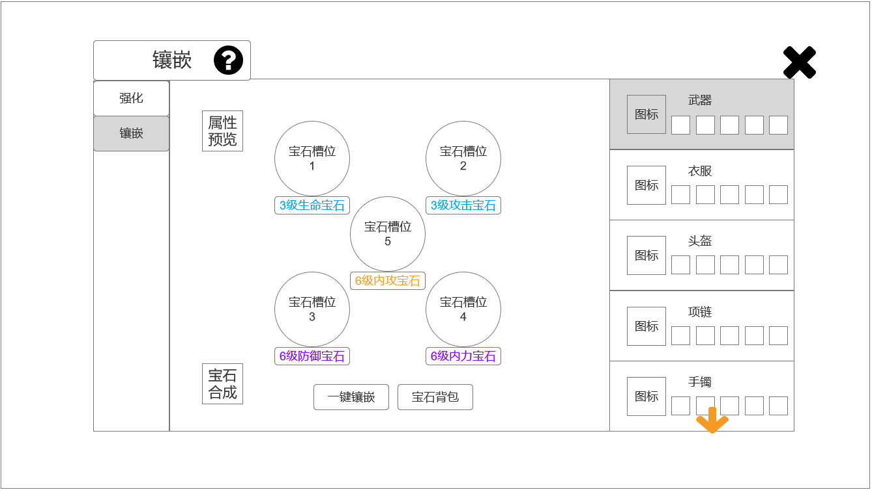
 |  | 1.功能子页签 |  |  |  | 1.功能子页签
 |  | ▶ | 【强化】、【镶嵌】子页签 |  |  | ▶ | 点击后，切换打开对应页签
 |  | ▶ | 两种颜色，选中点击时改变颜色
 |  | 2.标题、说明
 |  | ▶ | 左侧显示功能名称
 |  | ▶ | 说明按钮：点击后打开文本说明弹窗
 |  | 3.宝石位置 |  |  |  | 3.宝石位置
 |  | ▶ | 显示1-5号宝石槽位，摆放方式如左图所示 |  |  | ▶ | 1-3号宝石槽位，分别在30级（功能刚开启）时解锁、40级解锁、50级解锁
 |  | ▶ | 宝石位有三种状态： |  |  | ▶ | 4-5号花费100、200元宝解锁（可配置杂项，参考分页-表格结构），元宝数量可解锁槽位时文字提示为绿色，数量不足时为红色
 |  |  |  | 1.未解锁：上锁、显示解锁条件（可解锁时绿字、不可解锁时红字） |  | ▶ | 一个宝石槽位只能装备1个同色宝石，最多装备5个不同色的宝石
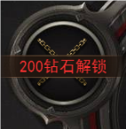
 |  |  |  |  |  | ▶ | 未装备宝石时，点击宝石位置将直接打开宝石背包，选择宝石后，将镶嵌上宝石
 |  |  |  |  |  | ▶ | 若已装备宝石，点击宝石后，弹出通用tips，有【替换】、【卸下】按钮，点击【替换】按钮将打开宝石背包，可替换当前宝石
 |  |  |  |  |  | ▶ | 当宝石背包中有宝石，且有已解锁的宝石位未装备宝石，该宝石位有红点提示
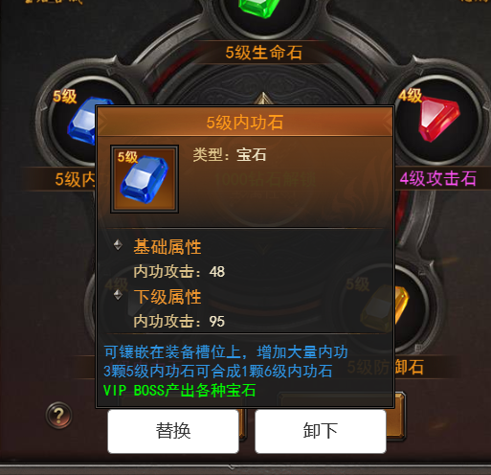
 |  |  |  |  |  | ▶ | 当宝石背包中有宝石，且有等级高于当前已装备的同色宝石，该宝石位有红点提示

 |  |  |  | 2.解锁后未装备：显示+号，显示文字“点击镶嵌”(点击打开宝石背包)
 |  |  |  | （有宝石镶嵌时有红点提示）
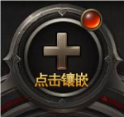
7
8
9
6

 | 无选框标示界面
 |  |  |  | 3.解锁后装备：显示宝石图标、对应宝石等级、宝石名称
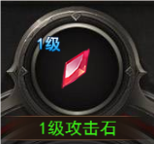

 |  |  |  |  |  |  |  | （通用tips）
 |  |  |  |  |  | ▶ | 镶嵌宝石后，有特效闪烁【镶嵌成功】

 |  | 4.装备列表
 |  | ▶ | 未装备时有底图，底图显示文字“未穿戴”
 |  | ▶ | 参考：
 |  |  |  |  |  | ▶ | 可解锁的槽位有特效闪烁

 |  | ▶ | 底图右侧显示部位名称
 |  | ▶ | 名称下显示五个宝石位置，有三种状态，未装备、装备中、未解锁： |  |  | ▶ | 槽位解锁后有高亮特效闪烁
 |  | ▶ | 参考：
 |  |  |  |  |  | 4.装备列表
 |  |  |  |  |  | ▶ | 当宝石背包中有宝石，且有已解锁的宝石位未装备宝石，列表处有红点提示
 |  |  |  |  |  | ▶ | 当宝石背包中有宝石，且有等级高于当前已装备的同色宝石，列表处有红点提示
 |  | ▶ | 有宝石可替换时，有红点提示
 |  | ▶ | 共10件装备，可上下拖动，底部有黄色闪烁特效小箭头（拖动至底部时，特效在界面顶部）
 |  | ▶ | 点击后，切换右侧的显示
 |  | 5.关闭按钮
 |  | ▶ | 点击后关闭界面
 |  | 6.属性预览 |  |  |  | 6.属性预览
 |  | ▶ | 点击打开属性预览界面 |  |  | ▶ | 此界面只显示宝石提供的属性值，更换宝石会改变数值
 |  | ▶ | 界面中依次显示以下属性及数值： |  |  | ▶ | 当角色未装备时，即使该位置有镶嵌宝石，属性也不生效，此处也不显示，需穿戴装备，宝石属性才会生效，替换装备后宝石属性依旧生效
 |  |  |  | 生命上限、物理/魔法/道术攻击、物理防御、魔法防御、内力上限、内功攻击
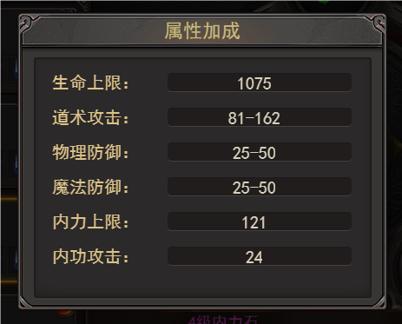

 |  | 7.宝石合成 |  |  |  | 7.宝石合成
 |  | ▶ | 点击后关闭该界面，打开宝石合成界面，详见对应策划案 |  |  | ▶ | 点击后关闭该界面，打开宝石合成界面，详见对应策划案
 |  | ▶ | 图标参考：

 |  | 8.一键镶嵌 |  |  |  | 8.一键镶嵌
 |  | ▶ | 按钮，点击后自动更换宝石，逻辑规则部分详见右侧 |  |  | ▶ | 点击【一键镶嵌】按钮后，会将所有宝石背包中等级高于当前镶嵌中的宝石替换，如无镶嵌宝石，则会默认从上向下，依次将所有装备镶嵌等级最高的宝石
 |  | 9.宝石背包 |  |  |  | ▶ | 需注意，【一键镶嵌】功能受上述规则影响，一键装备不可镶嵌多个同色宝石
 |  | ▶ | 点击后打开背包，背包在界面右侧，可上下拖动 |  |  | 9.宝石背包
 |  | ▶ | 参考： |  |  | ▶ | 点击宝石背包可预览当前所有未镶嵌的宝石
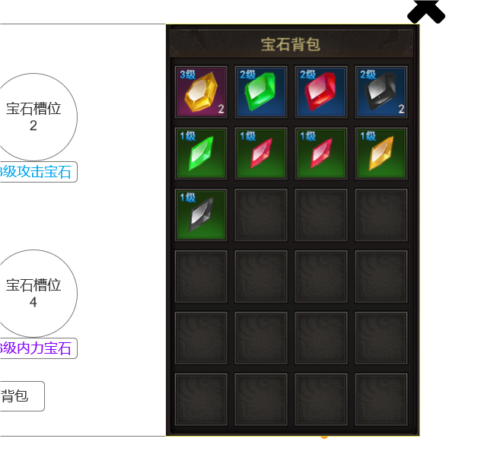
 |  |  |  |  |  | ▶ | 宝石排列方式为高等级优先，其次按照①加生命上限、②加内力上限、③加攻击伤害、④加内功伤害、⑤加物防魔防的宝石种类排序
 |  |  |  |  |  | ▶ | 当通过点击宝石位打开宝石背包时，点击背包中的宝石，会替换当前镶嵌(有tips、替换操作按钮)
 |  |  |  |  |  | ▶ | 当通过镶嵌主界面点击打开宝石背包时，点击可显示宝石的tips（仅展示、无替换操作按钮）

参考界面
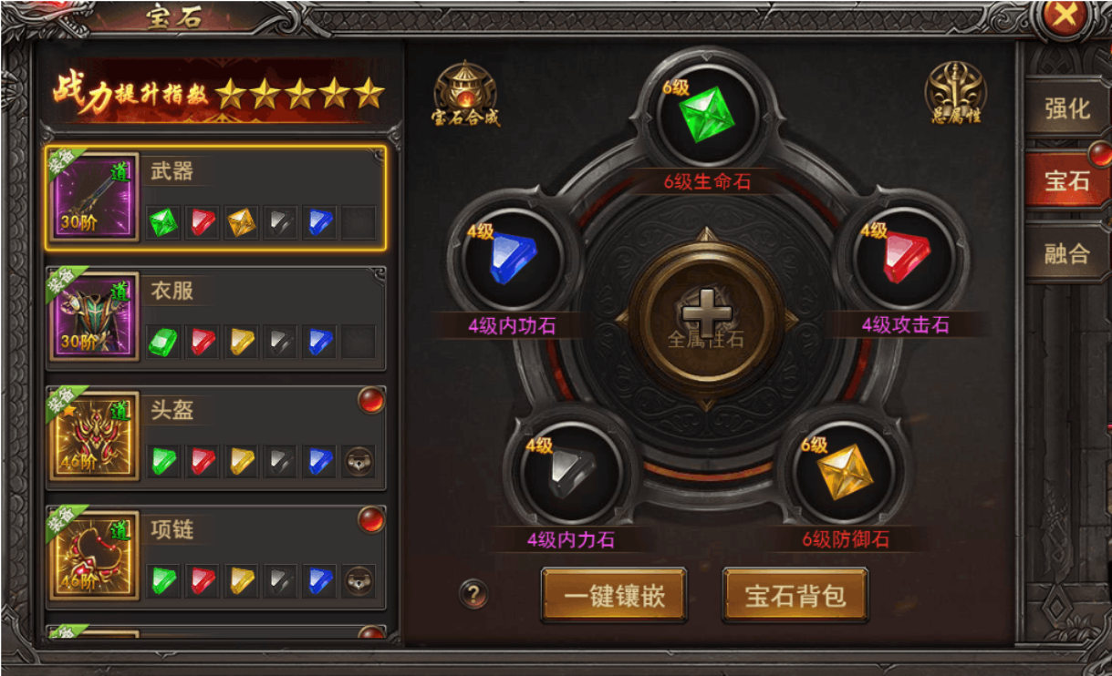
参考图

 | 参考游戏—37王者之心2

美术需求
美术需求

 | UI需求
 | 序号 | 类型 | 对应界面 | 内容描述 | 功能需求 | 备注 | 参考图
 | 1 | UI | 锻造-镶嵌界面 | 锻造-镶嵌界面 | 详见界面功能设计
 | 原画需求
 | 序号 | 类型 | 对应界面 | 内容描述 | 功能需求 | 备注 | 参考图
 | 1 | 2D原画 | 镶嵌界面展示背景底图造型设计 | 展示5颗宝石位 | 详见界面功能设计 | 实际效果需按照策划案模板制作 | 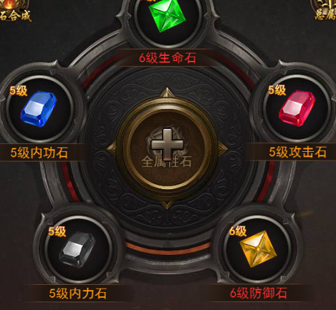
 | ICON需求
 | 序号 | 类型 | 图标需求 | 内容描述 | 功能需求 | 尺寸需求 | 参考图
 | 1 | ICON | 点击打开宝石合成界面 | 宝石合成 |  | 75*75 | 
 | 2 | ICON | 点击打开总属性预览窗口 | 总属性 |  | 75*75 | 
 | 动效需求
 | 序号 | 类型 | 描述 | 内容描述 | 功能需求 | 备注 | 参考图
 | 1 | 动画特效 | 镶嵌宝石后弹出特效闪烁 | 镶嵌成功 |  |  | 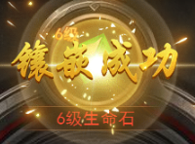
 | 2 | 动画特效 | 下拉提示 | 黄色小箭头 |  |  | 
 | 3 | 动画特效 | 镶嵌宝石位置可解锁时 | 可解锁时 |  |  | 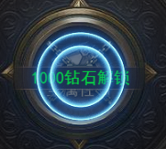
 | 4 | 动画特效 | 镶嵌宝石位置解锁时，槽位高亮闪现特效 | 解锁后
 | 其他
 | 序号 | 类型 | 对应界面 | 内容描述 | 功能需求 | 备注 | 参考图
 | 1 | ICON | 入口图标 | 锻造 |  |  | 
 | 2 | ICON | 宝石镶嵌 | 生命宝石1级 |  | 制作时需区分出宝石从低级到高级；图标的底板颜色有差异 | 
 | 3 | ICON | 宝石镶嵌 | 生命宝石2级 |  |  | 
 | 4 | ICON | 宝石镶嵌 | 生命宝石3级 |  |  | 
 | 5 | ICON | 宝石镶嵌 | 生命宝石4级 |  |  | 
 | 6 | ICON | 宝石镶嵌 | 生命宝石5级 |  |  | 
 | 7 | ICON | 宝石镶嵌 | 生命宝石6级 |  |  | 
 | 8 | ICON | 宝石镶嵌 | 生命宝石7级 |  |  | 
 | 9 | ICON | 宝石镶嵌 | 生命宝石8级 |  |  | 
 | 10 | ICON | 宝石镶嵌 | 生命宝石9级 |  |  | 
 | 11 | ICON | 宝石镶嵌 | 生命宝石10级 |  |  | 
 | 12 | ICON | 宝石镶嵌 | 攻击宝石1级 |  |  | 
 | 13 | ICON | 宝石镶嵌 | 攻击宝石2级 |  |  | 
 | 14 | ICON | 宝石镶嵌 | 攻击宝石3级 |  |  | 
 | 15 | ICON | 宝石镶嵌 | 攻击宝石4级 |  |  | 
 | 16 | ICON | 宝石镶嵌 | 攻击宝石5级 |  |  | 
 | 17 | ICON | 宝石镶嵌 | 攻击宝石6级 |  |  | 
 | 18 | ICON | 宝石镶嵌 | 攻击宝石7级 |  |  | 
 | 19 | ICON | 宝石镶嵌 | 攻击宝石8级 |  |  | 
 | 20 | ICON | 宝石镶嵌 | 攻击宝石9级 |  |  | 
 | 21 | ICON | 宝石镶嵌 | 攻击宝石10级 |  |  | 
 | 22 | ICON | 宝石镶嵌 | 防御宝石1级 |  |  | 
 | 23 | ICON | 宝石镶嵌 | 防御宝石2级 |  |  | 
 | 24 | ICON | 宝石镶嵌 | 防御宝石3级 |  |  | 
 | 25 | ICON | 宝石镶嵌 | 防御宝石4级 |  |  | 
 | 26 | ICON | 宝石镶嵌 | 防御宝石5级 |  |  | 
 | 27 | ICON | 宝石镶嵌 | 防御宝石6级 |  |  | 
 | 28 | ICON | 宝石镶嵌 | 防御宝石7级 |  |  | 
 | 29 | ICON | 宝石镶嵌 | 防御宝石8级 |  |  | 
 | 30 | ICON | 宝石镶嵌 | 防御宝石9级 |  |  | 
 | 31 | ICON | 宝石镶嵌 | 防御宝石10级 |  |  | 
 | 32 | ICON | 宝石镶嵌 | 内功宝石1级 |  |  | 
 | 33 | ICON | 宝石镶嵌 | 内功宝石2级 |  |  | 
 | 34 | ICON | 宝石镶嵌 | 内功宝石3级 |  |  | 
 | 35 | ICON | 宝石镶嵌 | 内功宝石4级 |  |  | 
 | 36 | ICON | 宝石镶嵌 | 内功宝石5级 |  |  | 
 | 37 | ICON | 宝石镶嵌 | 内功宝石6级 |  |  | 
 | 38 | ICON | 宝石镶嵌 | 内功宝石7级 |  |  | 
 | 39 | ICON | 宝石镶嵌 | 内功宝石8级 |  |  | 
 | 40 | ICON | 宝石镶嵌 | 内功宝石9级 |  |  | 
 | 41 | ICON | 宝石镶嵌 | 内功宝石10级 |  |  | 
 | 42 | ICON | 宝石镶嵌 | 内力宝石1级 |  |  | 
 | 43 | ICON | 宝石镶嵌 | 内力宝石2级 |  |  | 
 | 44 | ICON | 宝石镶嵌 | 内力宝石3级 |  |  | 
 | 45 | ICON | 宝石镶嵌 | 内力宝石4级 |  |  | 
 | 46 | ICON | 宝石镶嵌 | 内力宝石5级 |  |  | 
 | 47 | ICON | 宝石镶嵌 | 内力宝石6级 |  |  | 
 | 48 | ICON | 宝石镶嵌 | 内力宝石7级 |  |  | 
 | 49 | ICON | 宝石镶嵌 | 内力宝石8级 |  |  | 
 | 50 | ICON | 宝石镶嵌 | 内力宝石9级 |  |  | 
 | 51 | ICON | 宝石镶嵌 | 内力宝石10级 |  |  | 

